Sheet1
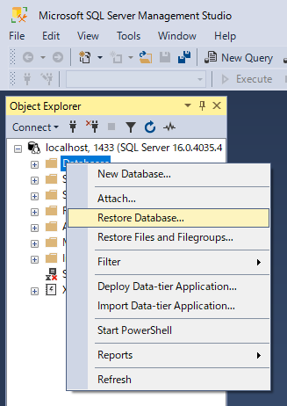
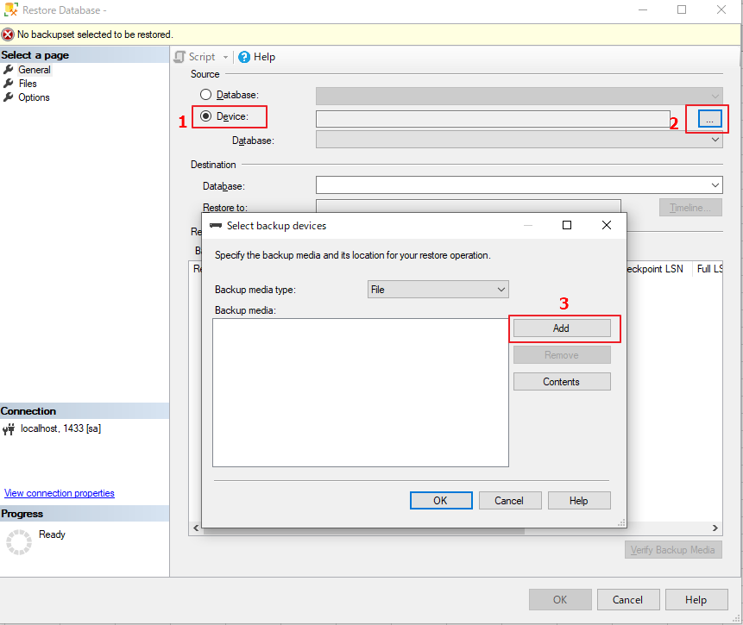
1. Download SQL Server Management Studio (SSMS)
 | https://learn.microsoft.com/en-us/sql/ssms/download-sql-server-management-studio-ssms?view=sql-server-ver16

2. Cài đặt SQL Server ở docker
 | https://hub.docker.com/_/microsoft-mssql-server?tab=description
 |  | Open cmd
 |  |  | docker run -e "ACCEPT_EULA=Y" -e "MSSQL_SA_PASSWORD=yourStrong(!)Password" -p 1433:1433 -d mcr.microsoft.com/mssql/server:2022-latest

3. Running SQL server ở docker

4. copy file .bak tới docker để restore dữ liệu
 | docker ps
 |  | Lấy tên của sql server đã cài đặt

 | docker cp 'D:\Project\202306_Kyuyo\KYUYOSYSTEM\KYUYOSYSTEM.bak' sharp_rhodes:/var/opt/mssql

5. Restore data

